李水泉 T22710
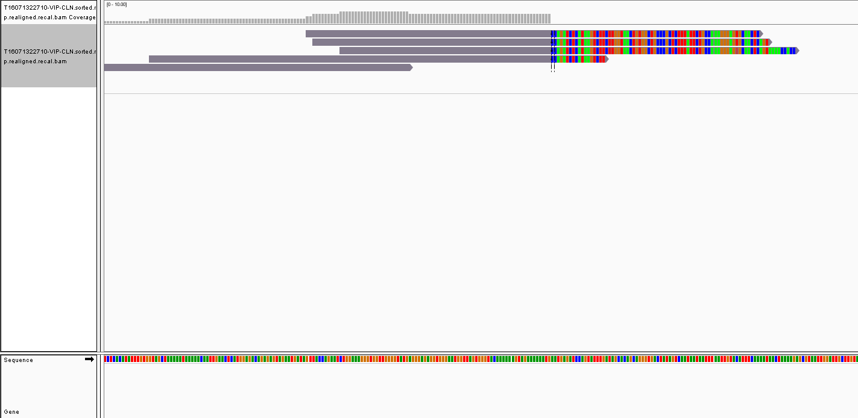
收样日期 | 样本编号 | 病人姓名 | 性别 | 出生日期 | 身份证 | 联系方式 | 送检医院 | 送检医生 | 样本类型 | 临床诊断 | 用药史 | 家族病史 | 收费 | 报告应出日期 | 备注
2016年06月30日 | B16063021834-VIP（已在0703上机） | 李水泉 |  |  |  |  |  |  | EDTA抗凝血1ml()(2016.6.29 12:40采血)
2016年06月30日 | P16063021835-VIP（已在0703上机） | 李水泉 |  |  |  |  |  |  | 血浆3支，共3.5ml()(2016.6.29 13:35分离，金黄澄透，室温运输，低吸附管)
2016年06月30日 | T16063021836-VIP（已在0703上机） | 李水泉 |  |  |  |  |  |  | 穿刺组织1条()(2016.6.29 肺部取样)
2016年07月13日 | T16071322710-VIP | 李水泉 | 男 | 1937.8 | - | 13906520380(家属李秀美) | 浙江大学医学院附属第二医院 | 柴医生 | 新鲜组织1块()(2016.7.12肺部采样) | 2016年6月29日确诊非小细胞肺癌II期。 | 无。 | 无 | 免费 |  | 世和一号，已出过穿刺组织样本的报告

id | type | Gene | Gene.ID | AAChange | Chr.start | Chr.end | Ref | Alt |  | Hom.Het | ExonicFunc | rsID | AF | copy number | 备注信息
P16063021835-VIP | SNP | CYP2D6 | CYP2D6:NM_001025161.2:exon1 | p.P34S (c.C100T) | chr22:42526694 | chr22:42526694 | G | A |  | hom | missense_variant | rs1065852 | . | .
P16063021835-VIP | SNP | CYP3A5 | CYP3A5:NM_000777.3:intron3 | c.G219-237A | chr7:99270539 | chr7:99270539 | C | T |  | het | intron_variant | rs776746 | . | .
P16063021835-VIP | SNP | ERCC1 | ERCC1:NM_202001.2:exon3 | p.N118N (c.T354C) | chr19:45923653 | chr19:45923653 | A | G |  | hom | synonymous_variant | rs11615 | . | .
P16063021835-VIP | SNP | NQO1 | NQO1:NM_000903.2:exon6 | p.P187S (c.C559T) | chr16:69745145 | chr16:69745145 | G | A |  | het | missense_variant | rs1800566 | . | .
P16063021835-VIP | SNP | TYMS | TYMS:NM_001071.2:exon7 | c.X447_X452delTTAAAG | chr18:673444 | chr18:673449 | TTAAAG | - |  | hom | 3_prime_UTR_variant | rs151264360 | . | .
P16063021835-VIP | SNP | UGT1A1 | UGT1A1:NM_000463.2:exon1 | p.G71R (c.G211A) | chr2:234669144 | chr2:234669144 | G | A |  | het | missense_variant | rs4148323 | . | .
P16063021835-VIP | Mutant | CDKN2A | CDKN2A:NM_000077.4:exon2 | p.R80X (c.C238T) | chr9:21971120 | chr9:21971120 | G | A |  | het | stop_gained | rs121913388 | 1.00% | .
P16063021835-VIP | Mutant | TP53 | TP53:NM_001126112.2:exon5 | p.R175fs (c.524delG) | chr17:7578406 | chr17:7578406 | C | - |  | het | frameshift_variant | rs28934578 | 0.20% | .
P16063021835-VIP | Mutant | FBXW7 | FBXW7:NM_033632.3:exon12 | p.F657fs (c.1968delT) | chr4:153244189 | chr4:153244189 | A | - |  | het | frameshift_variant | . | 0.30% | .
P16063021835-VIP | Mutant | PIK3CA | PIK3CA:NM_006218.2:exon4 | p.K204R (c.A611G) | chr3:178919126 | chr3:178919126 | A | G |  | het | missense_variant | . | 1.00% | .
T16063021836-VIP | Mutant | CDKN2A | CDKN2A:NM_000077.4:exon2 | p.R80X (c.C238T) | chr9:21971120 | chr9:21971120 | G | A |  | het | stop_gained | rs121913388 | 72.00% | .
T16063021836-VIP | Mutant | TP53 | TP53:NM_001126112.2:exon5 | p.R175fs (c.524delG) | chr17:7578406 | chr17:7578406 | C | - |  | het | frameshift_variant | rs28934578 | 55.00% | .
T16063021836-VIP | Mutant | FBXW7 | FBXW7:NM_033632.3:exon12 | p.F657fs (c.1968delT) | chr4:153244189 | chr4:153244189 | A | - |  | het | frameshift_variant | . | 52.00% | .
T16063021836-VIP | Mutant | PIK3CA | PIK3CA:NM_006218.2:exon4 | p.K204R (c.A611G) | chr3:178919126 | chr3:178919126 | A | G |  | het | missense_variant | . | 23.00% | .
T16071322710 | Mutant | CDKN2A | CDKN2A:NM_000077.4:exon2 | p.R80X (c.C238T) | chr9:21971120 | chr9:21971120 | G | A |  | het | stop_gained | rs121913388 | 68.00% | .
T16071322710 | Mutant | TP53 | TP53:NM_001126112.2:exon5 | p.R175fs (c.524delG) | chr17:7578406 | chr17:7578406 | C | - |  | het | frameshift_variant | rs28934578 | 57.00% | .
T16071322710 | Mutant | FBXW7 | FBXW7:NM_033632.3:exon12 | p.F656fs (c.1968delT) | chr4:153244189 | chr4:153244189 | A | - |  | het | frameshift_variant | . | 46.00% | .
T16071322710 | Mutant | PIK3CA | PIK3CA:NM_006218.2:exon4 | p.K204R (c.A611G) | chr3:178919126 | chr3:178919126 | A | G |  | het | missense_variant | . | 31.00% | .
T16071322710 | SV | CHD4 | CHD4：exon36-RUNX1T1&SLC26A7 | . | chr8:92862458 | chr12:6687233 | . | . | . | . | . | . | 0.30% | .

李水泉-浙江大学医学院附属第二医院: 非小细胞肺癌，二次送检，与上次检测结果相比，本次新鲜组织样本也检测到CDKN2A基因R80X截短失活突变，丰度68%，可能引起其对细胞周期抑制功能缺失，参与肿瘤发生发展； FBXW7 F657fs移码失活突变，丰度46%，可能参与肿瘤发生发展； TP53 R175fs移码失活突变，可引起TP53蛋白功能失活，可能降低铂类等化疗药物疗效； PIK3CA基因K204R突变，丰度57%，但是具体突变意义未知； 此外，本次新鲜组织首次检测到CHD4基因因第36外显子与RUNX1T1&SLC26A7基因间隔区发生断裂重排，丰度约为0.3%，融合产物由CHD4基因第1-35外显子和部分第36外显子和RUNX1T1&SLC26A7基因间隔区组成，尚未见于肿瘤报道，具体意义未知。

庄淑萍 B22712 P22713
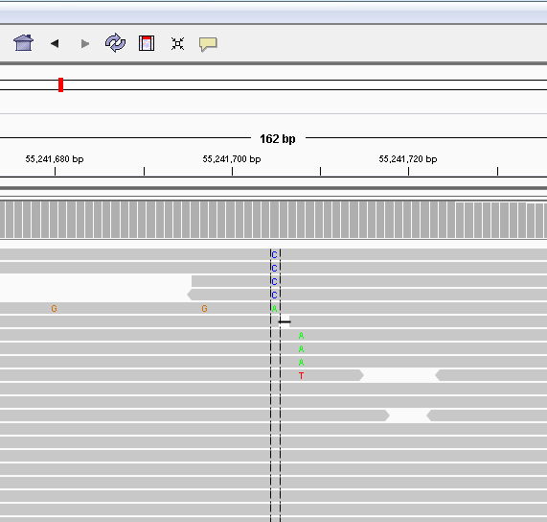
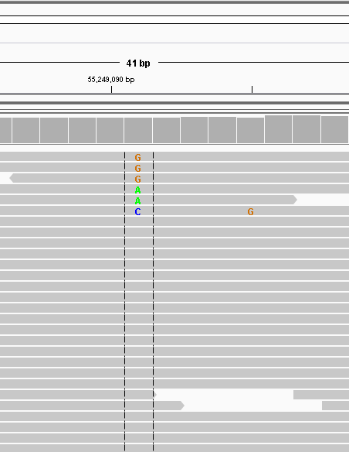
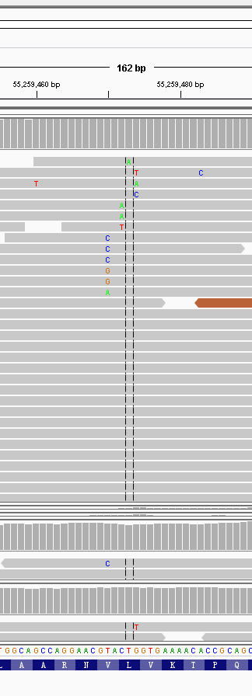
收样日期 | 样本编号 | 病人姓名 | 性别 | 出生日期 | 身份证 | 联系方式 | 送检医院 | 送检医生 | 样本类型 | 临床诊断 | 用药史 | 家族病史 | 收费 | 报告应出日期 | 备注
2016年07月13日 | B16071322712 | 庄淑萍 |  |  |  |  |  |  | EDTA抗凝血2ml()(2016.7.12 14:08采血)
2016年07月13日 | P16071322713 | 庄淑萍 | 女 | 1954年05月21日 | 32020319540521032X | 15061500276(家属徐妍/徐锡泉) | 中国人民解放军第一〇一医院 | 唐新宇 | 血浆3支，共4.5ml()(2016.7.12 14:30分离，轻黄澄透，室温运输，低吸附管) | 2013年7月17日确诊肺腺癌Ⅳ期。 | 2013.7.17，手术；2013-至今，埃克替尼（怀疑耐药）；2013.11，放疗；2014.9，培美曲塞+埃克替尼；2014.9.26，培美曲塞+顺铂；2014.11.24-2014.12.26，培美曲塞+奈达铂，2周期；2015.5.6-2015.7.11，培美曲塞+奈达铂，2周期；服用AZD92912个月（效果不好）；2016.7.2，多西他赛（埃克替尼在病人做了基因检测后一直使用至今） | 爸爸74岁肝癌(患者不吸烟)。 | 2016年07月13日 |  | 脉搏计划（第一次），EGFR19突变

id | type | Gene | Gene.ID | AAChange | Chr.start | Chr.end | Ref | Alt | Hom.Het | ExonicFunc | rsID | AF | copy number | 备注信息
P16071322713 | SNP | CYP2D6 | CYP2D6:NM_001025161.2:exon1 | p.P34S (c.C100T) | chr22:42526694 | chr22:42526694 | G | A | hom | missense_variant | rs1065852 | . | .
P16071322713 | SNP | DPYD | DPYD:NM_000110.3:exon2 | p.R29C (c.C85T) | chr1:98348885 | chr1:98348885 | G | A | het | missense_variant | rs1801265 | . | .
P16071322713 | SNP | DPYD | DPYD:NM_000110.3:exon6 | p.M166V (c.A496G) | chr1:98165091 | chr1:98165091 | T | C | het | missense_variant | rs2297595 | . | .
P16071322713 | SNP | GSTP1 | GSTP1:NM_000852.3:exon5 | p.I105V (c.A313G) | chr11:67352689 | chr11:67352689 | A | G | het | missense_variant | rs1695 | . | .
P16071322713 | SNP | GSTT1 | . | . | . | . | . | . | . | . | . | . | .
P16071322713 | SNP | MTHFR | MTHFR:NM_005957.4:exon5 | p.A222V (c.C665T) | chr1:11856378 | chr1:11856378 | G | A | het | missense_variant | rs1801133 | . | .
P16071322713 | SNP | NQO1 | NQO1:NM_000903.2:exon6 | p.P187S (c.C559T) | chr16:69745145 | chr16:69745145 | G | A | het | missense_variant | rs1800566 | . | .
P16071322713 | Mutant | EGFR | exon19 | p.745_750del (c.2235_2249del) | chr7:55242465 |  |  |  |  |  |  | 1% | .
P16071322713 | Mutant | EGFR | exon20 | p.T790M (c.C2369T) | chr7:55249071 |  |  |  |  |  |  | 1% | .
P16071322713 | Mutant | TP53 | TP53:NM_001126112.2:exon8 | p.R273L (c.G818T) | chr17:7577120 | chr17:7577120 | C | A | het | missense_variant | rs28934576 | 1% | .

服用AZD92912个月（效果不好）至2016.1
庄淑萍-中国人民解放军第一〇一医院： 百迈康，肺腺癌，患者ctDNA样本中检测到EGFR p.745_750del第19外显子非移码缺失敏感突变，丰度1%，对应EGFR-TKIs； 但同时检测到EGFR T790M突变，丰度1%，可引起细胞对一代、二代TKI药物的耐药，但对三代TKIs可产生响应； 此外，还检测到C797S突变，丰度低于0.1%，不符合写入报告的标准，未写入报告。C797S是已知的AZD9291耐药位点，可以解释患者服用AZD9291耐药；本次检测中，C797S于T790M突变不同步，可以考虑联合使用一代和三代TKIs（http://www.ncbi.nlm.nih.gov/pubmed/25964297）。但由于本次检测中C797S丰度极低，若联合用药需要密切关注疗效。 看家基因TP53 R273L失活突变，丰度1%，可导致蛋白失活，影响铂类药物的疗效；
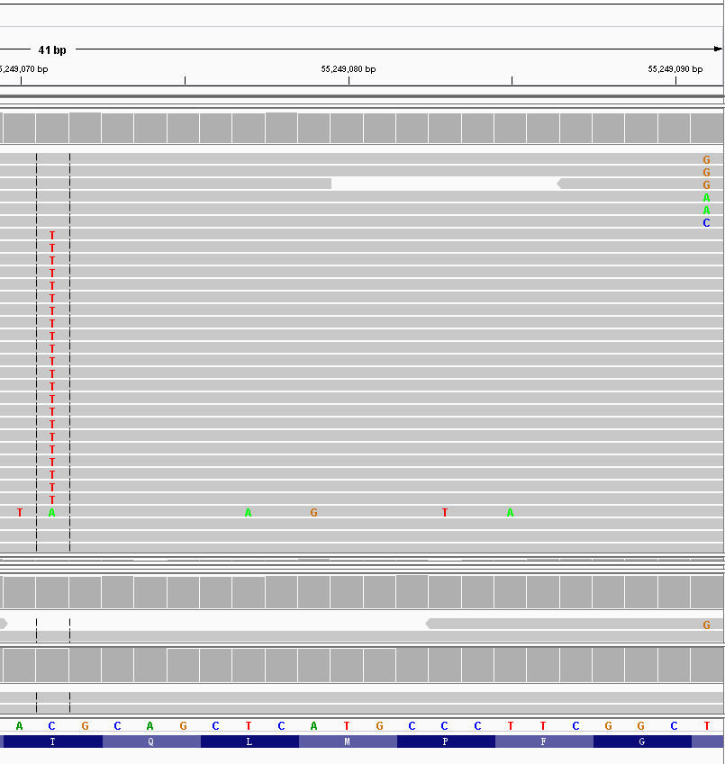

 |  |  |  |  |  |  |  |  |  |  |  | 2/2864
 |  |  |  |  |  |  |  |  |  |  |  | 0.00069832402235

EGFR | L718P |  |  |  |  |  |  |  | EGFR | C797S |  |  |  |  | EGFR | L844

王能之 B22799 P22800 F22801
收样日期 | 样本编号 | 病人姓名 | 性别 | 出生日期 | 身份证 | 联系方式 | 送检医院 | 送检医生 | 样本类型 | 临床诊断 | 用药史 | 家族病史 | 收费 | 报告应出日期 | 备注
2016-07-14 | B16071422799 | 王能之 |  |  |  |  |  |  | EDTA抗凝血2ml()(2016.7.13 9:00采血)
2016-07-14 | P16071422800 | 王能之 |  |  |  |  |  |  | 血浆3支，共4.1ml()(2016.7.13 10:10分离，金黄澄透，室温运输，低吸附管)
2016-07-14 | F16071422801 | 王能之 | 男 | 1933.8.10 |  | 13606295775（家属王烨） | 南通大学附属医院 | 陈不尤 | FFPE卷片1管(1113777)(2011.7.18 肺部采样)，病理确认 | 2011年7月18日确诊肺腺癌Ⅳ期 | 无（与客服核实过） | 无 | 免费 |  | 初得康

id | type | Gene | Gene.ID | AAChange | Chr.start | Chr.end | Ref | Alt | Hom.Het | ExonicFunc | rsID | AF | copy number | 备注信息
F16071422801 | Mutant | KRAS | exon2 | p.G12D (c.G35A) | chr12:25398284 | . | . | . | . | . | . | 4% | .

王能之-南通大学附属医院： 肺腺癌，初得康，患者肿瘤组织样本中单独检测到KRAS基因第2外显子G12D激活点突变，丰度约为4%，能够激活RAS－RAF－MEK－ERK通路，为已知的EGFR／HER2耐药机制，可能增加下游MEK抑制剂的敏感性，临床阶段药物； 患者肿瘤组织样本为2011年采样，肿瘤组织样本有可能已经不能反映肿瘤目前基因图谱，血浆样本未检测到该突变，因此患者若考虑用药可能需要密切观察疗效。

F16071422801 | Mutant | KRAS | exon2 | p.G12D (c.G35A) | chr12:25398284 | 4% | 即5/124
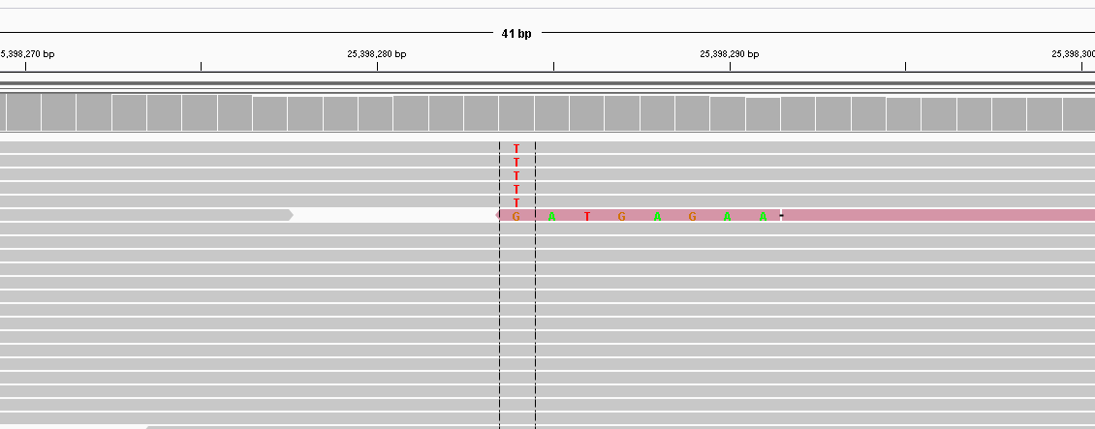

id | type | Gene | Gene.ID | AAChange | Chr.start | Chr.end | Ref | Alt | Hom.Het | ExonicFunc | rsID | AF | copy number | 备注信息
F16071422801 | Mutant | EGFR | exon19 | chr7:55242465 | p.745_750del (c.2235_2249del) |  |  | . | . | . | . | 1dup/176 | .

张莲女 F22798
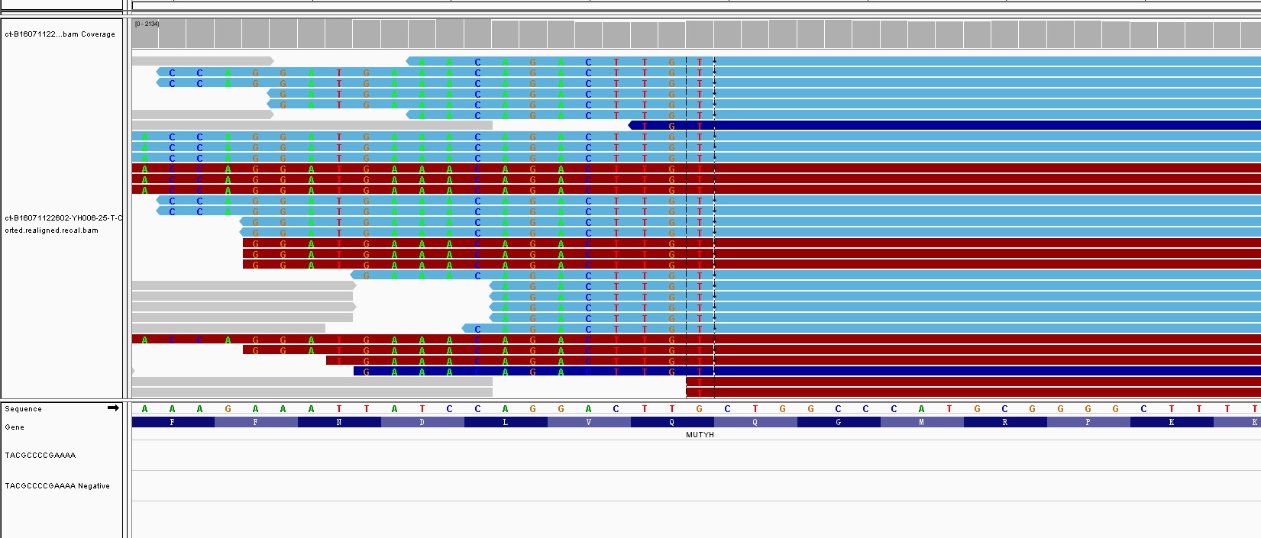
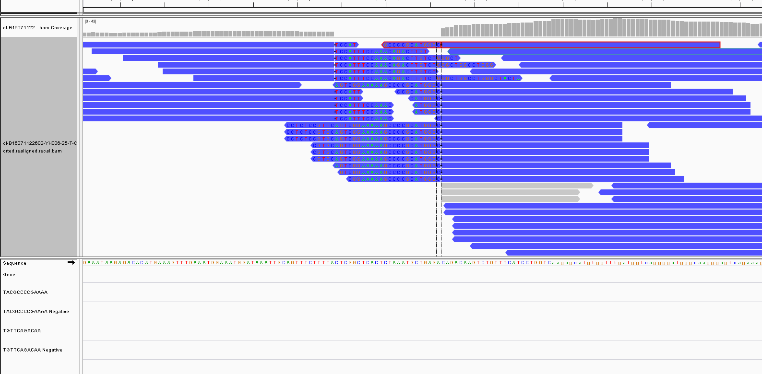
收样日期 | 样本编号 | 病人姓名 | 性别 | 出生日期 | 身份证 | 联系方式 | 送检医院 | 送检医生 | 样本类型 | 临床诊断 | 用药史 | 家族病史 | 收费 | 报告应出日期 | 备注
2016-07-11 | B16071122602-YH006-25（已在0715上机） | 张莲女 |  |  |  |  |  |  | STRECK管血6ml()(2016.7.9 08:07采血)
2016-07-11 | ct-B16071122602-YH006-25（已在0715上机） | 张莲女
2016-07-14 | F16071422798 | 张莲女 | 女 | 54 |  | 15661942678乔茂生 | 北京大学肿瘤医院 | 闫医生 | FFPE白片10张(163029)(2016.6 淋巴结采样)，病理确认 | 2015年10月确诊左肺大细胞癌 | 2015.10-2016.4，紫杉醇+顺铂，进展；2016.4-2016.6，白蛋白紫杉醇，进展。 | 无 | 免费 |  | ctDNA

id | type | Gene | Gene.ID | AAChange | Chr.start | Chr.end | Ref | Alt | Hom.Het | ExonicFunc | rsID | AF | copy number | 备注信息
ct-B16071122602-YH006-25 | SNP | CYP2D6 | CYP2D6:NM_001025161.2:exon1 | p.P34S (c.C100T) | chr22:42526694 | chr22:42526694 | G | A | hom | missense_variant | rs1065852 | . | .
ct-B16071122602-YH006-26 | SNP | CYP3A5 | CYP3A5:NM_000777.3:intron3 | c.G219-237A | chr7:99270539 | chr7:99270539 | C | T | het | intron_variant | rs776746 | . | .
ct-B16071122602-YH006-27 | SNP | DPYD | DPYD:NM_000110.3:exon13 | p.I543V (c.A1627G) | chr1:97981395 | chr1:97981395 | T | C | hom | missense_variant | rs1801159 | . | .
ct-B16071122602-YH006-28 | SNP | ERCC1 | ERCC1:NM_202001.2:exon3 | p.N118N (c.T354C) | chr19:45923653 | chr19:45923653 | A | G | hom | synonymous_variant | rs11615 | . | .
ct-B16071122602-YH006-29 | SNP | GSTP1 | GSTP1:NM_000852.3:exon5 | p.I105V (c.A313G) | chr11:67352689 | chr11:67352689 | A | G | het | missense_variant | rs1695 | . | .
ct-B16071122602-YH006-30 | SNP | MTHFR | MTHFR:NM_005957.4:exon5 | p.A222V (c.C665T) | chr1:11856378 | chr1:11856378 | G | A | het | missense_variant | rs1801133 | . | .
ct-B16071122602-YH006-31 | SNP | NQO1 | NQO1:NM_000903.2:exon6 | p.P187S (c.C559T) | chr16:69745145 | chr16:69745145 | G | A | het | missense_variant | rs1800566 | . | .
ct-B16071122602-YH006-32 | SNP | UGT1A1 | UGT1A1:NM_000463.2:exon1 | p.G71R (c.G211A) | chr2:234669144 | chr2:234669144 | G | A | het | missense_variant | rs4148323 | . | .
ct-B16071122602-YH006-33 | SNP | XRCC1 | XRCC1:NM_006297.2:exon10 | p.Q399R (c.A1196G) | chr19:44055726 | chr19:44055726 | T | C | hom | missense_variant | rs25487 | . | .
ct-B16071122602-YH006-34 | Mutant | TP53 | TP53:NM_001126112.2:exon8 | p.R306X (c.C916T) | chr17:7577022 | chr17:7577022 | G | A | het | stop_gained | . | 17% | .
F16071422798 | Mutant | TP53 | TP53:NM_001126112.2:exon8 | p.R306X (c.C916T) | chr17:7577022 | chr17:7577022 | G | A | het | stop_gained | . | 1% | .
ct-B16071122602-YH006-35 | Mutant | TOP1 | TOP1:NM_003286.2:exon12 | p.R376X (c.C1126T) | chr20:39728846 | chr20:39728846 | C | T | het | stop_gained | . | 10% | .
F16071422798 |  | GRM3 | GRM3:NM_000840.2:exon4 | p.V468M (c.G1402A) | chr7:86468232 | chr7:86468232 | G | A | het | missense_variant | . | 2%
ct-B16071122602-YH006-36 | SV | MUTYH | MUTYH:exon16-C7orf76&SLC25A13 | . | . | . | . | . | . | . | . | 2% | .
F16071422798 | SV | MUTYH | MUTYH:exon16-C7orf76&SLC25A13 | . | . | . | . | . | . | . | . | 0.10% | .

张莲女-北京大学肿瘤医院 左肺大细胞癌，ctDNA样本中检测到TP53 R306X失活突变，丰度17%，可能降低铂类等化疗药物的疗效； TOP1 R376X失活突变，丰度10%，可能引起拓扑异构酶抑制剂药物如伊立替康等耐药； MUTYH基因重排，丰度2%，具体为MUTYH基因第16外显子与C7orf76&SLC25A13基因间隔区发生断裂重排，但意义未知； 出于对医生的重视，增测了肿瘤组织样本，检测到TP53 R306X失活突变，丰度1%；MUTYH基因重排，丰度0.1%；此外单独检测到GRM3 V468M突变，丰度2%，意义未知。

EGFR | exon19 | chr7:55242469 | p.747_752del |  | 1reads

符树军 B22785 P22786
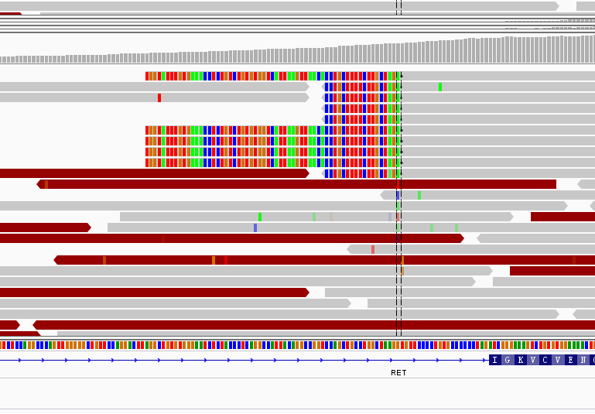
收样日期 | 样本编号 | 病人姓名 | 性别 | 出生日期 | 身份证 | 联系方式 | 送检医院 | 送检医生 | 样本类型 | 临床诊断 | 用药史 | 家族病史 | 收费 | 报告应出日期 | 备注
2016-07-14 | B16071422785 | 符树军 |  |  |  |  |  |  | EDTA抗凝血2ml()(2016.7.13 10:35采血)
2016-07-14 | P16071422786 | 符树军 | 男 | 1968.9.30 | 32042219680930233X | 15151929348（患者本人）/15195067869(家属） | 江苏省肿瘤医院 | 洪专/许红霞 | 血浆3支，共4.2ml()(2016.7.13 12:20分离，中黄澄透，室温运输，低吸附管) | 2014年10月确诊右肺腺癌Ⅳ期，伴胸膜多发淋巴结转移 | 2014.10.23，顺铂；2014.10.25-2016.5.25，培美曲塞+卡铂，14周期，快速进展。 | 父亲70岁骨癌 | 7.13 |  | 百脉康（第一次）

id | type | Gene | Gene.ID | AAChange | Chr.start | Chr.end | Ref | Alt | Hom.Het | ExonicFunc | rsID | AF | copy number | 备注信息
P16071422786 | SNP | CYP2D6 | CYP2D6:NM_001025161.2:exon1 | p.P34S (c.C100T) | chr22:42526694 | chr22:42526694 | G | A | het | missense_variant | rs1065852 | . | . | .
P16071422786 | SNP | DPYD | DPYD:NM_000110.3:exon13 | p.I543V (c.A1627G) | chr1:97981395 | chr1:97981395 | T | C | hom | missense_variant | rs1801159 | . | . | .
P16071422786 | SNP | ERCC1 | ERCC1:NM_202001.2:exon3 | p.N118N (c.T354C) | chr19:45923653 | chr19:45923653 | A | G | hom | synonymous_variant | rs11615 | . | . | .
P16071422786 | SNP | NQO1 | NQO1:NM_000903.2:exon6 | p.P187S (c.C559T) | chr16:69745145 | chr16:69745145 | G | A | het | missense_variant | rs1800566 | . | . | .
P16071422786 | SNP | GSTT1 | . | . | . | . | . | . | . | . | . | . | . | 纯合缺失多态性

符树军-江苏省肿瘤医院： 百迈康，肺腺癌，ctDNA样本未检测到肿瘤特有突变；ctDNA样本检测到RET基因第6内含子和KIRREL3基因第1内含子发生断裂重排，但丰度极低，不符合纳入报告的标准，未写入报告。 建议有肿瘤组织样本或者进展更明显时再送检，确认是否有融合存在。

KIRREL3-AS2 | RET | chr11:126696099 | chr10:43606634 | 5 | 0 | . | . | 5 | KIRREL3这边无花reads

陈俊夷 B22808 P22809 C22810
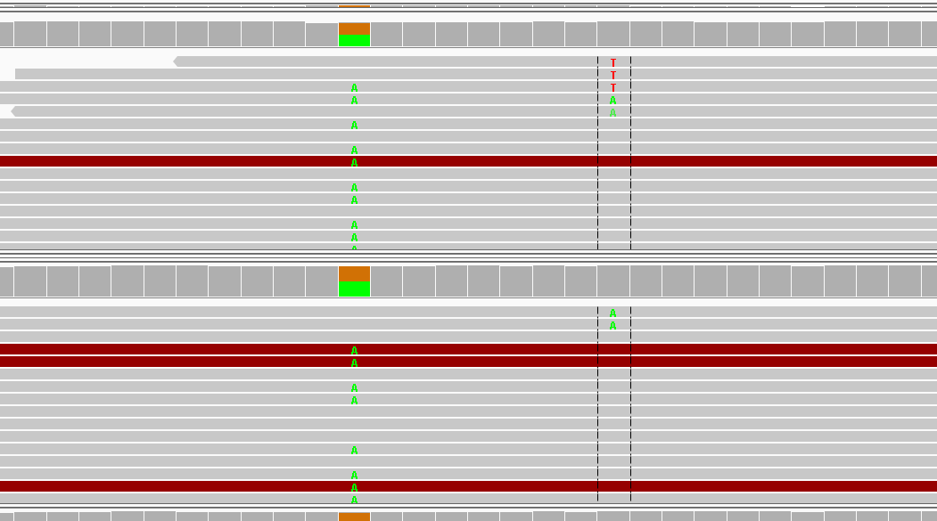
收样日期 | 样本编号 | 病人姓名 | 性别 | 出生日期 | 身份证 | 联系方式 | 送检医院 | 送检医生 | 样本类型 | 临床诊断 | 用药史 | 家族病史 | 收费 | 报告应出日期 | 备注
2016-07-14 | B16071422808 | 陈俊夷 |  |  |  |  |  |  | EDTA抗凝血0.5ml()(2016.7.13 11:30采血)
2016-07-14 | P16071422809 | 陈俊夷 |  |  |  |  |  |  | 血浆3支，共3.3ml()(2016.7.13 11:50分离，中黄澄透，室温运输，低吸附管)
2016-07-14 | ct-C16071422810 | 陈俊夷 | 男 | 1985.7 | 52010319850706121X | 18275324957（患者本人） | 江苏省人民医院 | 卢凯华 | 胸水37ml()(2016.7.13 采样) | 2015年3月28日确诊左肺腺癌，胸膜转移 | 2015.4.10，培美曲塞+卡铂；2015.4.26-至今，克唑替尼，肿瘤标志物升高，缓慢出现胸水。 | 无 | 7.13 |  | 脉搏计划，第二次送检（是第一次检测但家属说 在我们这做过的）；ALK阳性（客服核实报告上不写第几次了）

id | type | Gene | Gene.ID | AAChange | Chr.start | Chr.end | Ref | Alt | Hom.Het | ExonicFunc | rsID | AF | copy number | 备注信息
P16071422809 | SNP | CDA | CDA:NM_001785.2:exon1 | p.K27Q (c.A79C) | chr1:20915701 | chr1:20915701 | A | C | het | missense_variant | rs2072671 | . | .
P16071422809 | SNP | CYP2D6 | CYP2D6:NM_001025161.2:exon1 | p.P34S (c.C100T) | chr22:42526694 | chr22:42526694 | G | A | het | missense_variant | rs1065852 | . | .
P16071422809 | SNP | DPYD | DPYD:NM_000110.3:exon13 | p.I543V (c.A1627G) | chr1:97981395 | chr1:97981395 | T | C | hom | missense_variant | rs1801159 | . | .
P16071422809 | SNP | ERCC1 | ERCC1:NM_202001.2:exon3 | p.N118N (c.T354C) | chr19:45923653 | chr19:45923653 | A | G | hom | synonymous_variant | rs11615 | . | .
P16071422809 | SNP | GSTM1 | . | . | . | . | . | . | . | . | . | . | .
P16071422809 | SNP | GSTP1 | GSTP1:NM_000852.3:exon5 | p.I105V (c.A313G) | chr11:67352689 | chr11:67352689 | A | G | het | missense_variant | rs1695 | . | .
P16071422809 | SNP | MTHFR | MTHFR:NM_005957.4:exon5 | p.A222V (c.C665T) | chr1:11856378 | chr1:11856378 | G | A | het | missense_variant | rs1801133 | . | .
P16071422809 | SNP | NQO1 | NQO1:NM_000903.2:exon6 | p.P187S (c.C559T) | chr16:69745145 | chr16:69745145 | G | A | het | missense_variant | rs1800566 | . | .
P16071422809 | SNP | TYMS | TYMS:NM_001071.2:exon7 | c.X447_X452delTTAAAG | chr18:673444 | chr18:673449 | TTAAAG | - | hom | 3_prime_UTR_variant | rs151264360 | . | .
P16071422809 | SNP | UGT1A1 | UGT1A1:NM_000463.2 | . | chr2:234668879 | chr2:234668880 | - | AT | het | upstream_gene_variant | rs34983651 | . | .
P16071422809 | SNP | XRCC1 | XRCC1:NM_006297.2:exon10 | p.Q399R (c.A1196G) | chr19:44055726 | chr19:44055726 | T | C | hom | missense_variant | rs25487 | . | .
C16071422810 | Mutant | PTEN | PTEN:NM_000314.4:exon6 | p.Y174fs (c.522_523delTG) | chr10:89711904 | chr10:89711905 | TG | - | het | frameshift_variant | . | 3%
C16071422810 | SV | ALK | EML4：exon13-ALK：exon20 | . | . | . | . | . | . | . | . | . | 0.10%
陈俊夷-江苏省人民医院： 脉搏计划，肺腺癌，患者体液样本检测到ALK基因第19内含子和EML4基因第13内含子发生断裂重排，形成EML4-ALK融合基因，丰度为0.1%，可组成型激活ALK激酶活性，对应ALK激酶抑制剂如克唑替尼、色瑞替尼、Alectinib等，且有临床研究显示ALK融合可能为一代EGFR-TKIs的耐药机制，未检测到ALK基因相关耐药突变，但患者使用克唑替尼缓慢进展，因此不再推荐克唑替尼；检测到PTEN Y174fs移码失活突变，丰度约为3%，可能导致PTEN蛋白失活，失去对PI3K通路的负调控作用，并降低肿瘤细胞对一代EGFR-TKIs如厄洛替尼的敏感性，但PTEN基因失活突变对二/三代EGFR-TKIs的敏感性影响临床证据不足，增加对AKT抑制剂的响应，但为跨适应症药物。 出于对医生的重视，增测ctDNA样本，未检测到肿瘤特有突变，可能与用药及进展程度相关。

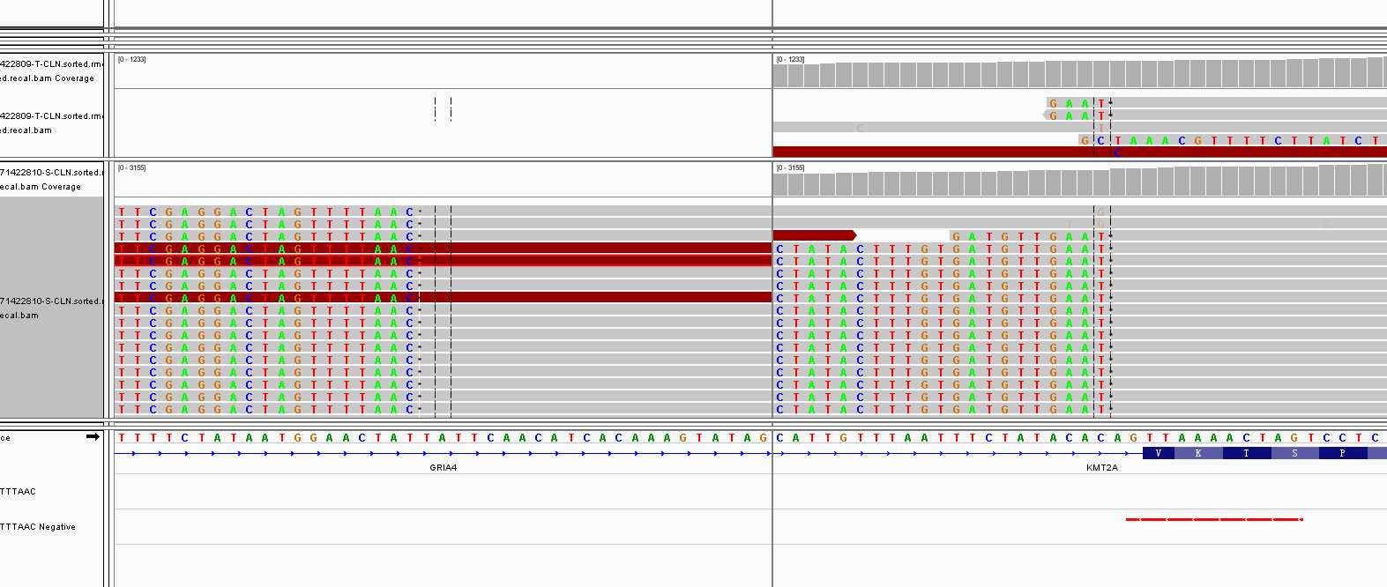
EGFR | exon20 | chr7:55249005 | p.S768I (c.G2303T) |  | dulp |  | KMT2A | chr11:105651099 | chr11:118342375 | 95 | 30 | 38 | 0 | 163 | 均在下游，方向不对
EGFR | T854A耐药突变 | T854K突变 |  | chr7:55,259,463-55,259,542
T790M,P中3reads，0.2%，

